상품제안서
맞춤제작 케이블타이 | 상품코드: S01254

 |  |  |  |  |  |  | 02-713-8555 | www.synergygift.co.kr
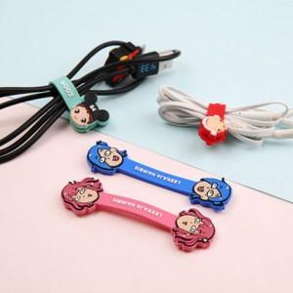

【상세/제작정보】 | <p><span style="background-color: rgb(255, 255, 255); color: rgb(17, 17, 17); font-family: 돋움, sans-serif; font-size: 12pt;">개별OPP포장으로 제공됩니다.</span></p><p><span style="background-color: rgb(255, 255, 255); color: rgb(17, 17, 17); font-family: 돋움, sans-serif; font-size: 13.3333px;"></span><span style="background-color: rgb(255, 255, 255); color: rgb(17, 17, 17); font-family: 돋움, sans-serif; font-size: 12pt;">(원산지 스티커 붙여져 있습니다)</span></p>

【인쇄/포장옵션】 | 기타 / OPP(비닐)

【공급단가】 | 수량 | 1,000~ | 2,000~ | 3,000~ | 5,000~ | 10,000~
*VAT별도 | 단가 | 2,020원 | 1,950원 | 1,870원 | 1,800원 | 1,750원

【상품 URL】 | https://www.synergygift.co.kr:443/src/goods_detail.php?gdno=6135

